Trang tính1
Tuần 1 (19/12 - 23/12) | Họp - Tìm hiểu
Khánh + Dũng | - Tìm hiểu về ứng dụng
 | - Tìm hiểu về thuật toán Seam Carving
 | - Tìm hiểu về cách cài đặt tuần tự
 | - Chuẩn bị báo cáo, viết notebook và demo.
 | - Phân chia công việc song song hoá
Tuần 2 (26/12 - 30/12) | Họp - Cài đặt song song và tối ưu hoá
Khánh | Cài đặt song song - Chuyển ảnh thành grayscale - Edge Detection sử dụng Sobel Filter (convolution) - Xây dựng Energy Map từ các cạnh theo phương ngang và phương dọc tương ứng - Từ energy map, xâu chuỗi lại thành danh sách các đường (seam). Loại bỏ những đường seam ít quan trọng - Phân tích thuật toán tìm đường seam nhỏ nhất - Cài đặt bình thường - Cài đặt Greedy - Cài đặt bằng quy hoạch động | Seam carving: - It functions by establishing a number of seams (paths of least importance) in an image and automatically removes seams to reduce image size or inserts seams to extend it. Seam carving also allows manually defining areas in which pixels may not be modified, and features the ability to remove whole objects from photographs. - The purpose of the algorithm is image retargeting, which is the problem of displaying images without distortion on media of various sizes (cell phones, projection screens) using document standards, like HTML, that already support dynamic changes in page layout and text but not images. Seam: - Seams can be either vertical or horizontal. A vertical seam is a path of pixels connected from top to bottom in an image with one pixel in each row.[1] A horizontal seam is similar with the exception of the connection being from left to right. The importance/energy function values a pixel by measuring its contrast with its neighbor pixels. Process: - Start with an image. - Calculate the weight/density/energy of each pixel. This can be done by various algorithms: gradient magnitude, entropy, visual saliency, eye-gaze movement. - From the energy, make a list of seams. Seams are ranked by energy, with low energy seams being of least importance to the content of the image. Seams can be calculated via the dynamic programming approach below. - Remove low-energy seams as needed. - Final image. Computing seams - Computing a seam consists of finding a path of minimum energy cost from one end of the image to another. This can be done via Dijkstra's algorithm, dynamic programming, greedy algorithm or graph cuts among others. - Dynamic programming is a programming method that stores the results of sub-calculations in order to simplify calculating a more complex result. Dynamic programming can be used to compute seams. If attempting to compute a vertical seam (path) of lowest energy, for each pixel in a row we compute the energy of the current pixel plus
Dũng | Version 1 - Song song hoá việc chuyển ảnh thành grayscale - Song song hoá các hàm convolution trực tiếp từ GMEM - Host thực hiện tính toán quy hoạch động - Host thực hiện tìm seams có giá trị nhỏ nhất trong N seams - Host thực hiện truy vết ngược tuần tự dựa vào mảng `traceMap` để tìm ra seam này - Thực hiện song song hoá xoá các pixel bằng việc flatten mảng input, copy các phần từ không có trên seam qua mảng output
Tuần 3 (2/1 - 6/1) | Họp - Cài đặt song song và tối ưu hoá
Dũng | Version 2 - Với các bước blur, tính convolution để tìm đặc trưng khi song song hoá, dùng SMEM giúp tăng tốc thuật toán.
Khánh | Version 3 - Với bước quy hoạch động tìm seam ít quan trọng nhất, thực hiện song song hoá trên từng hàng thay vì tuần tự với mỗi pixel
Khánh + Dũng | Bổ sung báo cáo: thêm đánh giá cho các version

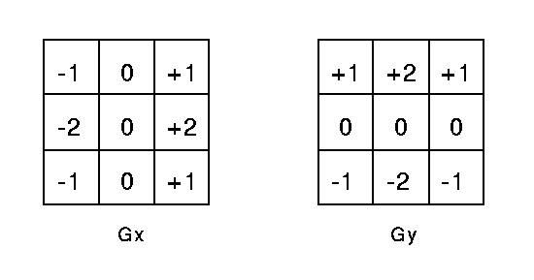
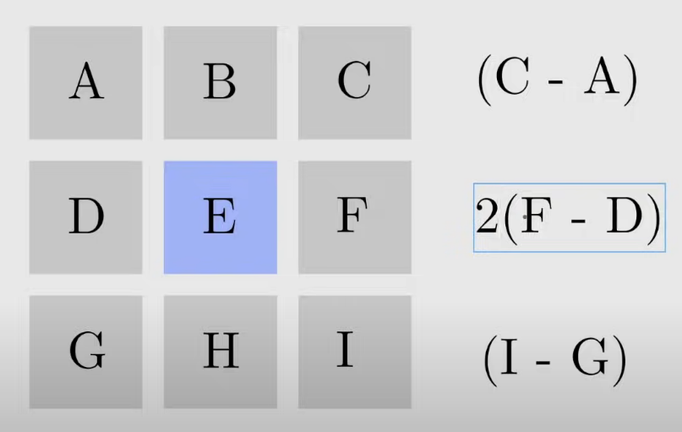
 |  | Sobel Edge Detector In theory at least, the operator consists of a pair of 3×3 convolution kernels. One kernel is simply the other rotated by 90°
 |  |  | More weight to the middle one (F - E) + (D - E)

Nội dung trình bài | 1. Mô tả ứng dụng
 | ❐ Ứng dụng mà nhóm bạn chọn là gì? Seam Carving
 | ○ Input? Output? một tấm ảnh RGB, tấm ảnh được thay đổi kích thước mà không làm biến dạng các đối tượng quan trọng
 | ○ Ý nghĩa của ứng dụng trong thực tế? một use case là ta có thể muốn có các phiên bản với các kích thước khác nhau của cùng một tấm ảnh để hiển thị trên các thiết bị khác nhau (máy tính, điện thoại, ...)
 | ❐ Ứng dụng này có cần phải tăng tốc không? Cần vì chạy chậm khi cài đặt tuần tự | These kernels are designed to respond maximally to edges running vertically and horizontally relative to the pixel grid, one kernel for each of the two perpendicular orientations. The kernels can be applied separately to the input image, to produce separate measurements of the gradient component in each orientation (call these Gx and Gy). These can then be combined together to find the absolute magnitude of the gradient at each point and the orientation of that gradient. The gradient magnitude is given by
 | 2. Cài đặt tuần tự
 | ❐ Thiết kế: Mô tả các bước để đi từ input đến output (mô tả một cách đơn giản và rõ ràng, đừng show code)
 | ❐ Đánh giá: | Typically, an approximate magnitude is computed using: which is much faster to compute.
 | ○ Mô tả kịch bản thí nghiệm
 | ○ Chạy code để xem kết quả
 | ○ Có đúng không?
 | 3. Cài đặt song song
 | ❐ Phân tích: Nhóm bạn song song hóa những bước nào và tại sao lại là những bước này?
 | ❐ Thiết kế: Cách nhóm bạn song song hóa? (mô tả một cách đơn giản và rõ ràng, đừng show code)
 | ❐ Đánh giá:
 | ○ Mô tả kịch bản thí nghiệm
 | ○ Chạy code để xem kết quả
 | ○ Có đúng & nhanh hơn không? Nếu không thì nhóm bạn có biết tại sao?
 | 4. Cài đặt song song + tối ưu hóa
 | 4.1. Phiên bản 1
 | ❐ Phân tích: Nhóm bạn tối ưu hóa những phần nào (thường là: những hàm kernel nào)? Tại sao lại là những phần này?
 | ❐ Thiết kế: Cách nhóm bạn tối ưu hóa? (mô tả một cách đơn giản và rõ ràng, đừng show code)
 | ❐ Đánh giá:
 | ○ Mô tả kịch bản thí nghiệm
 | ○ Chạy code để xem kết quả
 | ○ Có đúng & nhanh hơn không? Nếu không thì nhóm bạn có biết tại sao?

 | 4.2. Phiên bản 2
 | ❐ Phân tích: Nhóm bạn tối ưu hóa những phần nào (thường là: những hàm kernel nào)? Tại sao lại là những phần này?
 | ❐ Thiết kế: Cách nhóm bạn tối ưu hóa? (mô tả một cách đơn giản và rõ ràng, đừng show code)
 | ❐ Đánh giá:
 | ○ Mô tả kịch bản thí nghiệm
 | ○ Chạy code để xem kết quả
 | ○ Có đúng & nhanh hơn không? Nếu không thì nhóm bạn có biết tại sao?

 | 4.3. Phiên bản 3
 | ❐ Phân tích: Nhóm bạn tối ưu hóa những phần nào (thường là: những hàm kernel nào)? Tại sao lại là những phần này?
 | ❐ Thiết kế: Cách nhóm bạn tối ưu hóa? (mô tả một cách đơn giản và rõ ràng, đừng show code)
 | ❐ Đánh giá:
 | ○ Mô tả kịch bản thí nghiệm
 | ○ Chạy code để xem kết quả
 | ○ Có đúng & nhanh hơn không? Nếu không thì nhóm bạn có biết tại sao?

 | 5. Nhìn lại quá trình làm đồ án
 | ❐ Mỗi thành viên: Đã gặp những khó khăn gì? (Hay mọi chuyên đều thuận lợi)
 | ❐ Mỗi thành viên: Có học được gì hữu ích? (Hay không học được gì)
 | ❐ Nhóm: Nếu có thêm thời gian thì sẽ làm gì?

 | 6. Tài liệu tham khảo
 | Để hoàn thành đồ án này, nhóm bạn đã tham khảo những tài liệu nào ?
 | https://www.youtube.com/watch?v=rpB6zQNsbQU
 | https://www.youtube.com/watch?v=ALcohd1q3dk
 | https://en.wikipedia.org/wiki/Seam_carving
 | https://homepages.inf.ed.ac.uk/rbf/HIPR2/sobel.htm
 | https://vnoi.info/wiki/cs/imageprocessing/Seam-Carving.md
 | https://andrewdcampbell.github.io/seam-carving
 | https://github.com/kalpeshdusane/Seam-Carving-B.E.-Project
 | https://avikdas.com/2019/07/29/improved-seam-carving-with-forward-energy.html

